Résultats
©UTC Etude complète : https://travaux.master.utc.fr, Réf "IDS074" |  |  |  | ©2021 Auteurs : Brochet Paul, Kamga Kamga Alban Loique, Ngaha Siziboue Pierre Dylan.
Outil d'autodiagnostic pour le fascicule de documentation FD X50-176: 2017 |  |  |  |  | Impression sur pages A4 100% en format horizontal
 | DIAGNOSTIC selon la norme FD X50-176 : 2017
 | FD X50-176 - Management des processus - Guide de mise en œuvre Ed. Afnor, www.afnor.org, août 2017
Informations sur le diagnostique
Date du diagnostic (jj/mm/aaaa) : |  |  |  |  |  | Signature de l'animateur :
Animateur du diagnostic : |  | Nom et prénom
Contact (Tel et mail) : |  | Tél |  | email
L'équipe de diagnostic : |  | NOM et PRENOM des membres de l'équipe

 | Article 4 | Limite de maitrise
4.1 Définition du processus | 0% | 80%
4.2 Surveiller, analyser et décider | 0% | 80%
4.3 Améliorer le processus | 0% | 80%
4.4 Transformer le processus | 0% | 80%
4.5 Mettre en œuvre une gouvernance adaptée | 0% | 80%
5.1 Lancer la démarche
5.2 Déployer le management par les processus
5.3 Péréniser le management par les processus
 | Non fait | Plutôt non fait | Plutôt fait | Fait | Non applicable
 | 0 | 0 | 0 | 0 | 0
Piloter les processus : Niveaux de véracité et de maitrise
Niveaux de véracité |  |  | Taux de maitrise |  | Commentaires sur les résultats obtenus
 |  |  |  |  | Commentaires collectifs (si possible)

 |  |  |  |  | Décisions : Plans d'actions prioritaires
 |  |  |  |  | Quoi | Qui | Quand et où | Suivi = Résultats Obtenus
 |  |  |  |  | Objectifs à atteindre | Interne ou externe | Interne ou externe | Date de l'évaluation, bilan
 |  |  |  |  | Plan 1 :
Niveaux de maitrise
 | Instable | Stable | Adapté | Prévisible | Non applicable
 | 0 | 0 | 0 | 0 | 0
 |  |  |  |  | Plan 2 :

 |  |  | NB : La ligne interrompue en vert réprésente le seuil minimal de maitrise (Voir Mode d'emploi)
 |  |  |  |  | Plan 3 :

Informations :Il vous reste 29 Recommandations à évaluer |  |  | Il vous reste 5 Sous- articles à évaluer

 | Non fait | Plutôt non fait | Plutôt fait | Fait | Non applicable
 | 0 | 0 | 0 | 0 | 0
 | Article 5 | Limite de maitrise
5.1 Lancer la démarche | 0% | 80%
5.2 Déployer le management par les processus | 0% | 80%
5.3 Péréniser le management par les processus | 0% | 80%
Manager par les processus : Niveaux de véracité et de maitrise
Niveau de véracité des recommandations |  |  | Taux de maitrise |  | Commentaires sur les résultats obtenus
 |  |  |  |  | Commentaires collectifs (si possible)

 |  |  |  |  | Décisions : Plans d'action PRIORTAIRES
 |  |  |  |  | Quoi | Qui | Quand et où | Suivi =Résultats Obtenus
Niveau de maitrise |  |  |  |  | Objectifs à atteindre | Interne ou externe | Date et champ d'application | Date de l'évaluation, bilan
 | Instable | Stable | Adapté | Prévisible | Non applicable
 | 0 | 0 | 0 | 0 | 0
 |  |  |  |  | Plan 1 :

 |  |  |  |  | Plan 2 :
 |  |  | NB : La ligne interrompue en vert réprésente le seuil minimal de maitrise (Voir Mode d'emploi)

 |  |  | Il vous reste 3 Sous- articles à évaluer |  | Plan 3 :

Tableau de synthèse
Niveau moyen des articles sur la norme FD X50-176:2017 |  |  |  |  | … |  | Il reste des recommandations à évaluer…
Art. 4 | Définition du Processus |  |  |  | … |  | Il reste des recommandations à évaluer…
 | 4.1 | Définition du Processus |  |  | … |  | Il reste des recommandations à évaluer…
 | 4.2 | Surveiller, analyser et décider |  |  | … |  | Il reste des recommandations à évaluer…
 | 4.3 | Améliorer le processus |  |  | … |  | Il reste des recommandations à évaluer…
 | 4.4 | Transformer le processus |  |  | … |  | Il reste des recommandations à évaluer…
 | 4.5 | Mettre en œuvre une gouvernance adaptée |  |  | … |  | Il reste des recommandations à évaluer…
Art.5 | Manager par les processus |  |  |  | … |  | Il reste des recommandations à évaluer…
 | 5.1 | Lancer la démarche |  |  | … |  | Il reste des recommandations à évaluer…
 | 5.2 | Déployer le management par les processus |  |  | … |  | Il reste des recommandations à évaluer…
 |  | Limite de maitrise
4.1 Définition du processus | 0% | 80%
4.2 Surveiller, analyser et décider | 0% | 80%
4.3 Améliorer le processus | 0% | 80%
4.4 Transformer le processus | 0% | 80%
4.5 Mettre en œuvre une gouvernance adaptée | 0% | 80%
5.1 Lancer la démarche | 0% | 80%
5.2 Déployer le management par les processus | 0% | 80%
5.3 Péréniser le management par les processus | 0% | 80%
 | 5.3 | Pérenniser le management par les processus |  |  | … |  | Il reste des recommandations à évaluer…

Niveau de véracité global |  | Taux de maitrise global (La ligne interrompue en vert réprésente le seuil minimal de maitrise (Voir Mode d'emploi)) |  |  |  | Niveau global de maitrise
 | Non fait | Plutôt non fait | Plutôt fait | Fait | Non applicable
 | 0 | 0 | 0 | 0 | 0
 | Instable | Stable | Adapté | Prévisible | Non applicable
 | 0 | 0 | 0 | 0 | 0

Informations :Il vous reste 73 Recommandations à évaluer |  |  |  |  |  |  | Il vous reste 8 Sous- articles à évaluer

Cartographie des processus
©UTC Etude complète : https://travaux.master.utc.fr, Réf "IDS074" |  |  |  | ©2021 Auteurs : Brochet Paul, Kamga Kamga Alban Loique, Ngaha Siziboue Pierre Dylan
Outil d'autodiagnostic pour le fascicule de documentation FD X50-176: 2017 |  |  |  |  | Impression sur pages A4 100% en format horizontal
 |  | Cartographie Du Management des processus

Informations sur l'organisme
Organisme : | Nom de l'organisme
Responsable du SMQ : | Nom du responsable |  | Coordonnées du SMQ : | Numèro de télephone |  | Adresse email
NB : ci-dessous, vous pouvez enlever cette "Cartographie des Processus" et insérer la vôtre (copier-coller) - Modifiez ensuite la liste des "Choix"

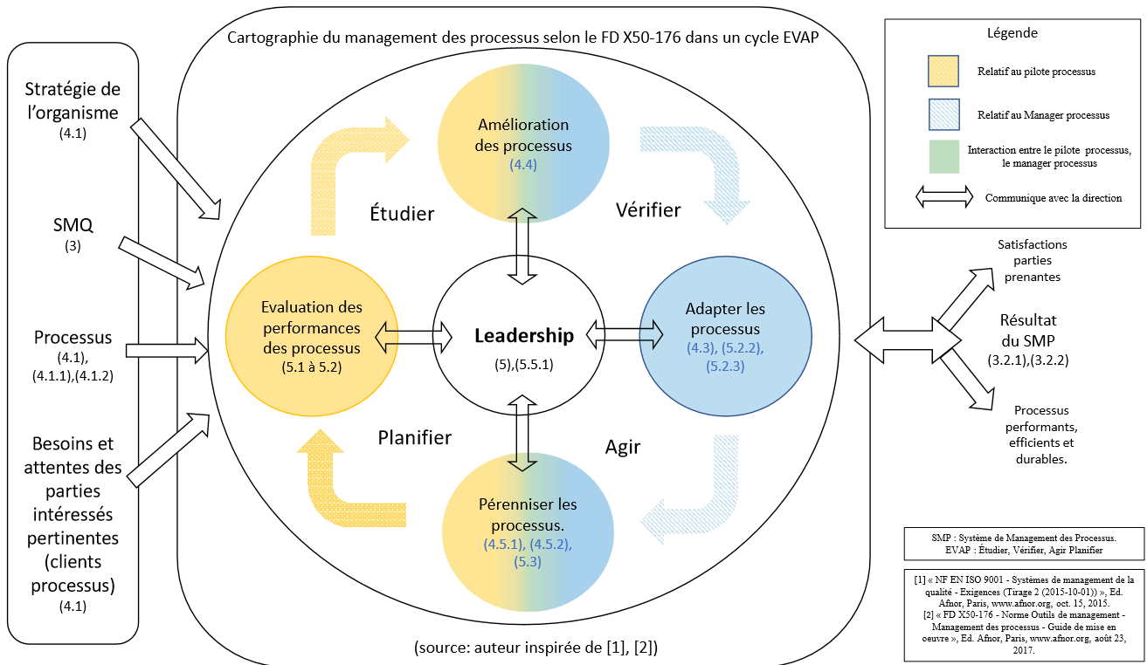 Important : Cette cartographie ressort les différentes actions à mettre en œuvre pour un management efficient, efficace et une bonne qualité percue. Le pilote ou manager processus, peut, à partir du graphe radar ci-dessous voir le taux de maitrise de ses processus selon les recommandations de la norme FD X50-176 et désigner des acteurs dans la partie ci-dessous. Les rôles et responsabililités sont définis dans l'onglet {Retroplanning}. Cette cartographie sert de guide pour le management des processus.
Paramétrage des choix pour élaborer le "Rétroplanning" (à ne modifier qu'en TOUTE connaissance de cause)
Liste des choix pour les "Processus" (selon la cartographie ci-dessus) |  |  | Liste des choix pour "Qui" (responsable de l'action) |  |  | Liste des choix pour "Etat d'avancement"
Choisir "Processus" |  |  | Choisir "Qui" |  |  | Choisir "Etat"
Evaluer : Evaluer le(s) processus |  |  | Pilote Processus |  |  | …
Améliorer : Améliorer le(s) processus |  |  | Manageur Processus |  |  | A Planifier
Adapter : Adapter le(s) processus |  |  | Direction |  |  | En Cours
Pérenniser : Pérenniser le(s) processus |  |  | Responsable SMQ |  |  | Reussite
… |  |  | … |  |  | Annulé
… |  |  | … |  |  | Echec
… |  |  | … |  |  | …
… |  |  | … |  |  | …
… |  |  | … |  |  | …
… |  |  | … |  |  | …
… |  |  | … |  |  | …
… |  |  | … |  |  | …
… |  |  | … |  |  | …
… |  |  | … |  |  | …
… |  |  | … |  |  | …
… |  |  | … |  |  | …
… |  |  | … |  |  | …
… |  |  | … |  |  | …
… |  |  | … |  |  | …

